Sheet1
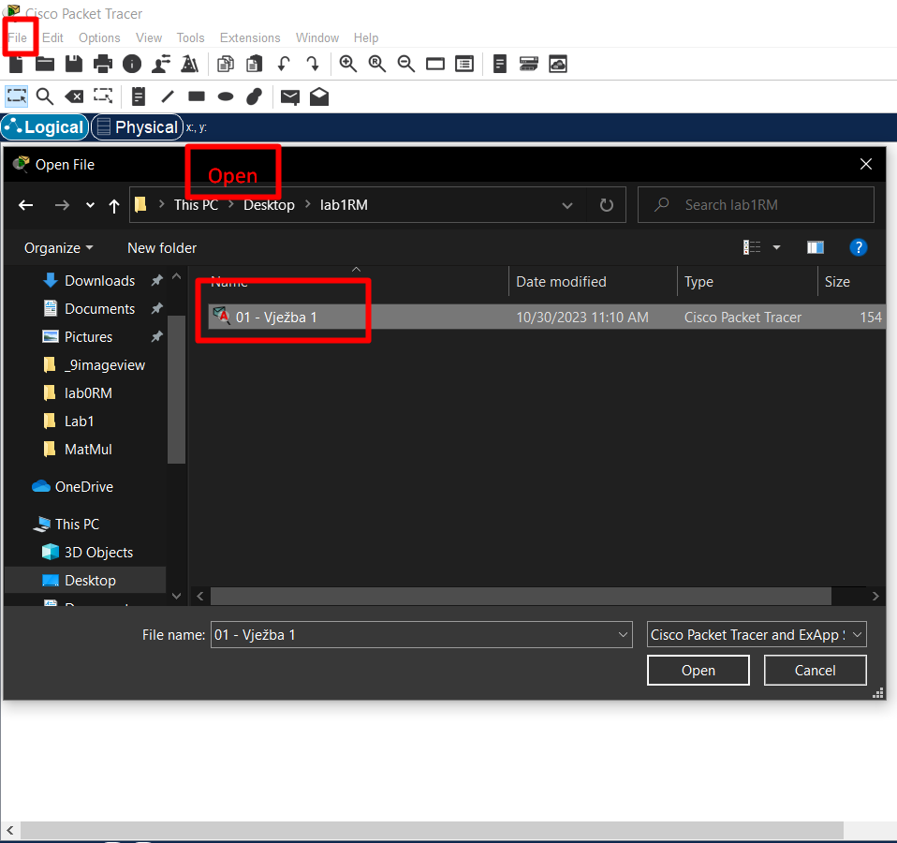
 |  |  |  |  | Za razliku od prethodne vježbe ova se ne pokreće kao novi projekat već preko opcije Open
 |  |  |  |  | otvaramo file koji smo prethodno preuzeli sa moodle kursa predmeta..
 |  |  |  |  | Baš ovako kako je i prikazano na slici. Skinuo sam file, znam gdje sam ga sačuvao te ga iz Cisco
 |  |  |  |  | programa otvaram i pokrećem..

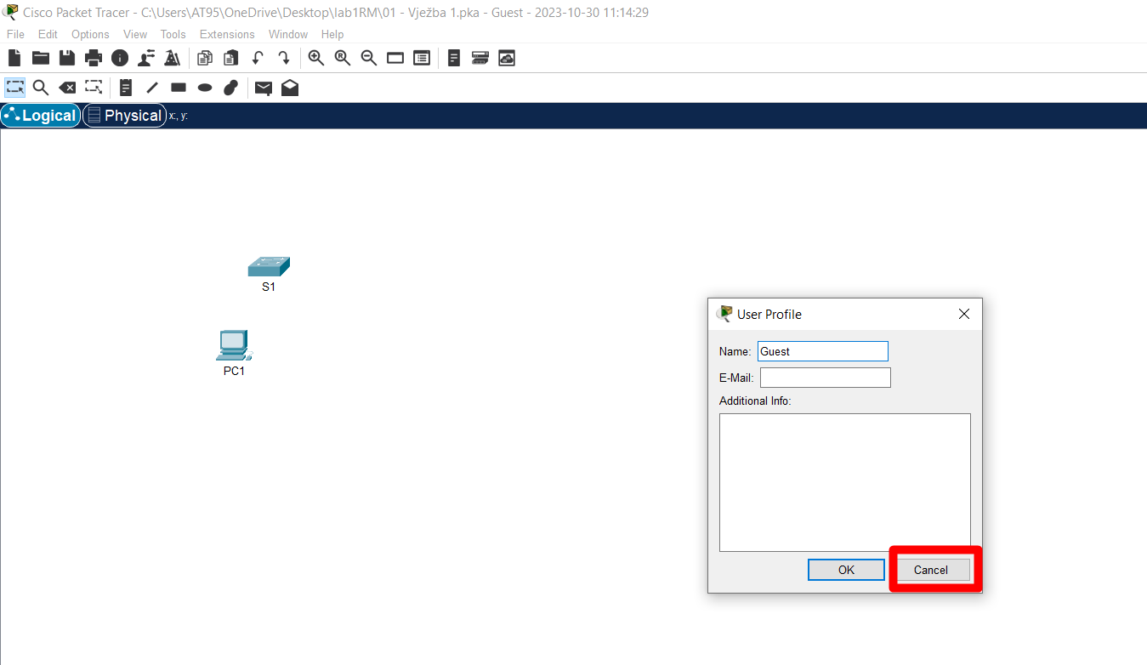
 |  |  |  |  |  | Pored Cisco radne površine, otvaraju nam se još 2 dodatna prozora, a ovaj User Profile
 |  |  |  |  |  | ništa drugo nego samo za Cancel..
 |  |  |  |  |  | Jedan prozor jeste naravno Cisco radna površina, na drugim je spisak naših zaduženja, a
 |  |  |  |  |  | ovaj User Profile ćemo imenovati sa treći..

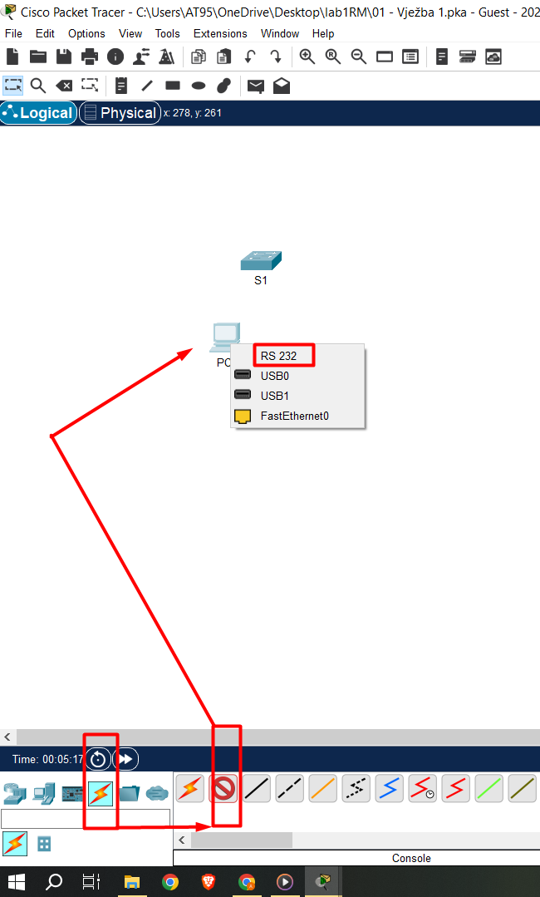
 |  |  | Postupak povezivanja uređaja je detaljno opisan u drugom prozoru koji se pored Cisco radne površine i ovog koji smo maloprije zatvorili
 |  |  | User Profile prozora isto otvara. |  |  | U prozoru koji nosi listu naših zaduženja..
 |  |  | Reda, radi postupak povezivanja, odabira kabla, odabira priključaka povezivanja prikazani su na tekućoj slici..

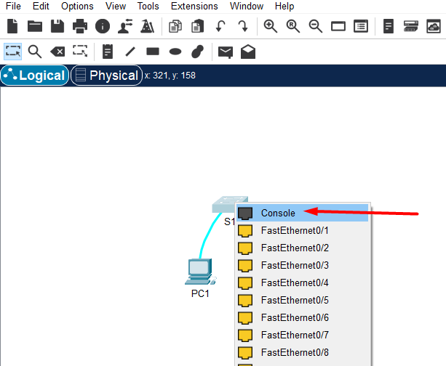

 |  |  | Dakle, console( konzolni) kabal sada služi za povezivanje PC-a i switch-a sa RS 232 kao odgovarajućim portom za računar i
 |  |  | Console kao odabirnim portom za switch.. |  |  |  | ConsoleCable + RS 232 + Console

 |  |  | DAKLE, U PRAKSI, NA ISPITU, NA TESTU, AKO IMAMO JEDAN SWITCH I JEDAN RAČUNAR TE PREKO RAČUNARA TREBA DA PRISTUPIMO SWITCH-u
 |  |  | ONDA U TU SVRHU Console KABLOM RAČUNAR POVEZUJEMO NA SWITCH!!!
 |  |  | Ovaj scenario se može detektovati ako se direktno klikne na Switch jer u tom slučaju ono što slijedi jeste poruka o zabrani takvog pristupa!!
 |  |  | Rezime:
 |  |  | Ako trebam/moram povezati računar na Switch, onda ću to obaviti tako što ću Console kablom povezati RS232/Console port računara/Switch-a!!!
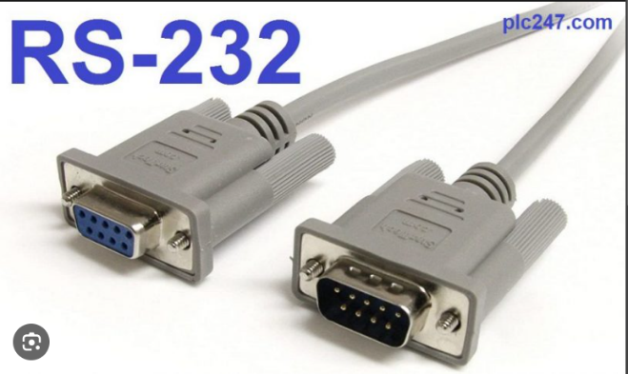

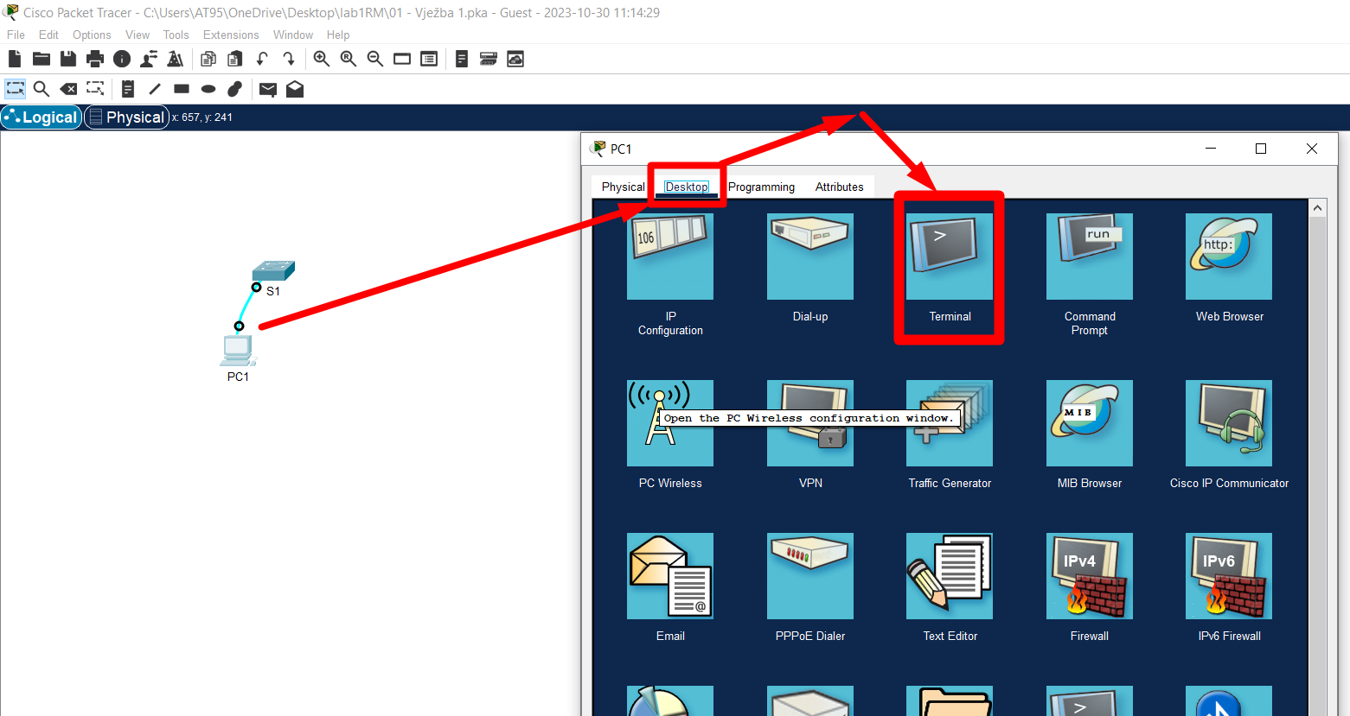
 |  |  |  |  |  | Samo ispratiti tutorial sa slike..
 |  |  |  |  |  | Cilj ove vježbe i jeste da nakon povezivanja uđeš u cmd i naučiš/primijeniš neke osnovne komande..
 |  |  |  |  |  | Dakle, samo isprati tutorial sa slike!..

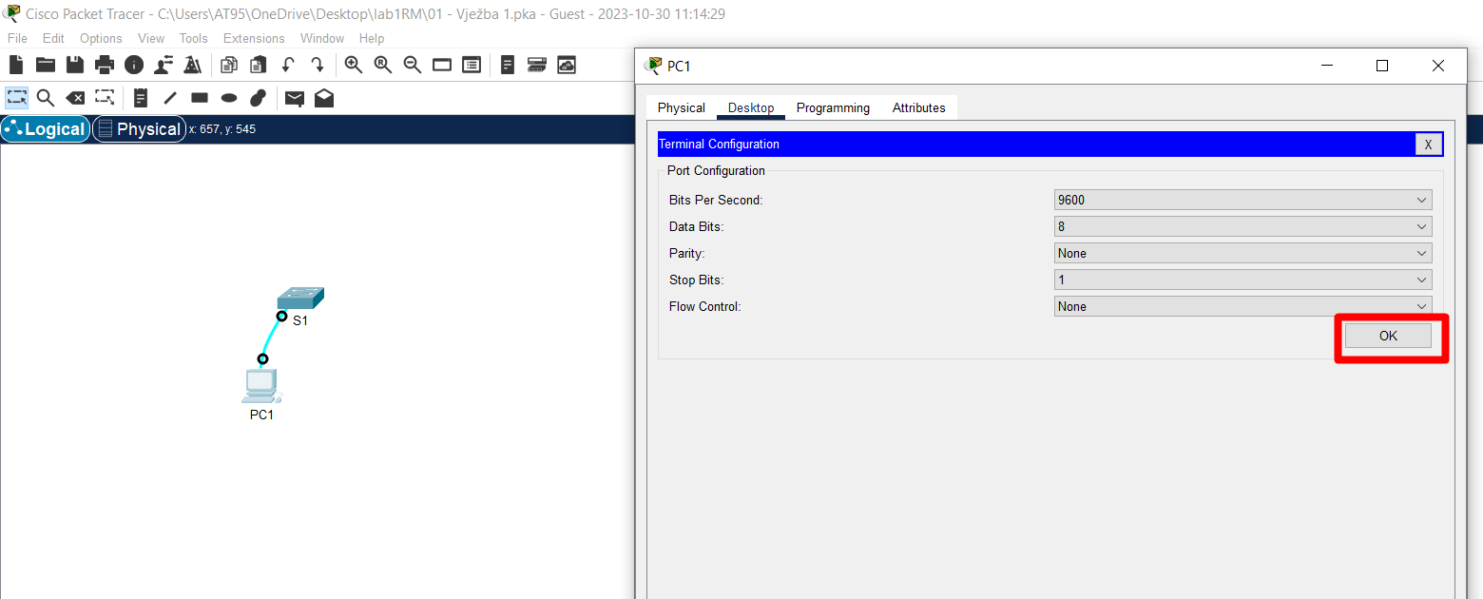

 |  |  |  |  | Za zadavanje komandi, tu je terminal..

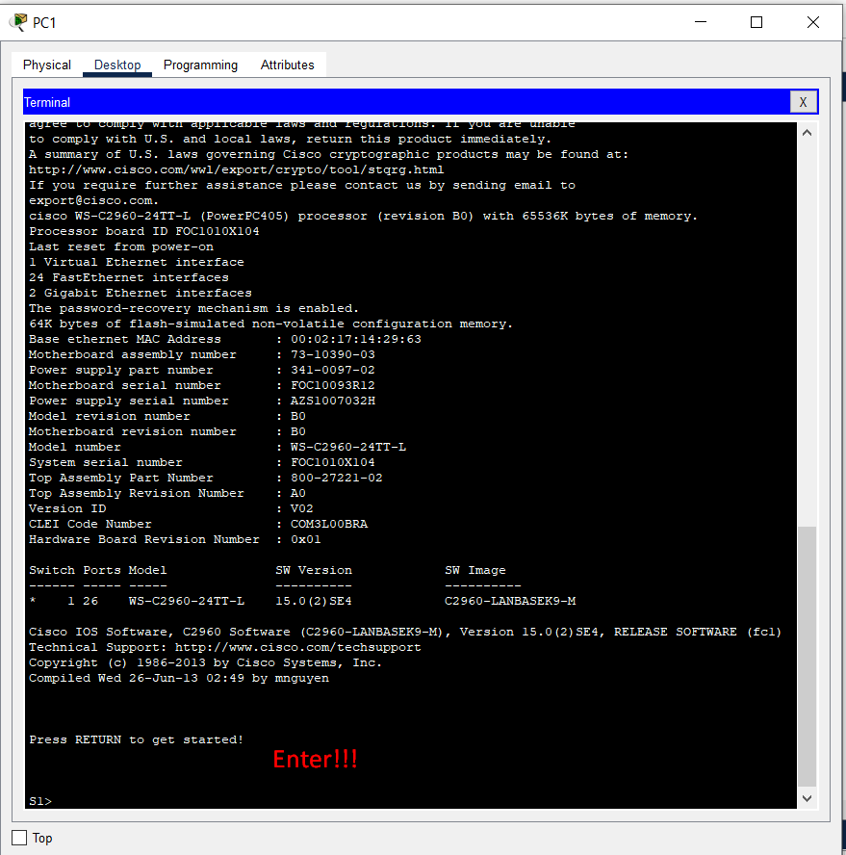

 |  |  |  |  | Da bi započeli sa korištenjem terminala, samo pritisak na Enter button on our keyboard..

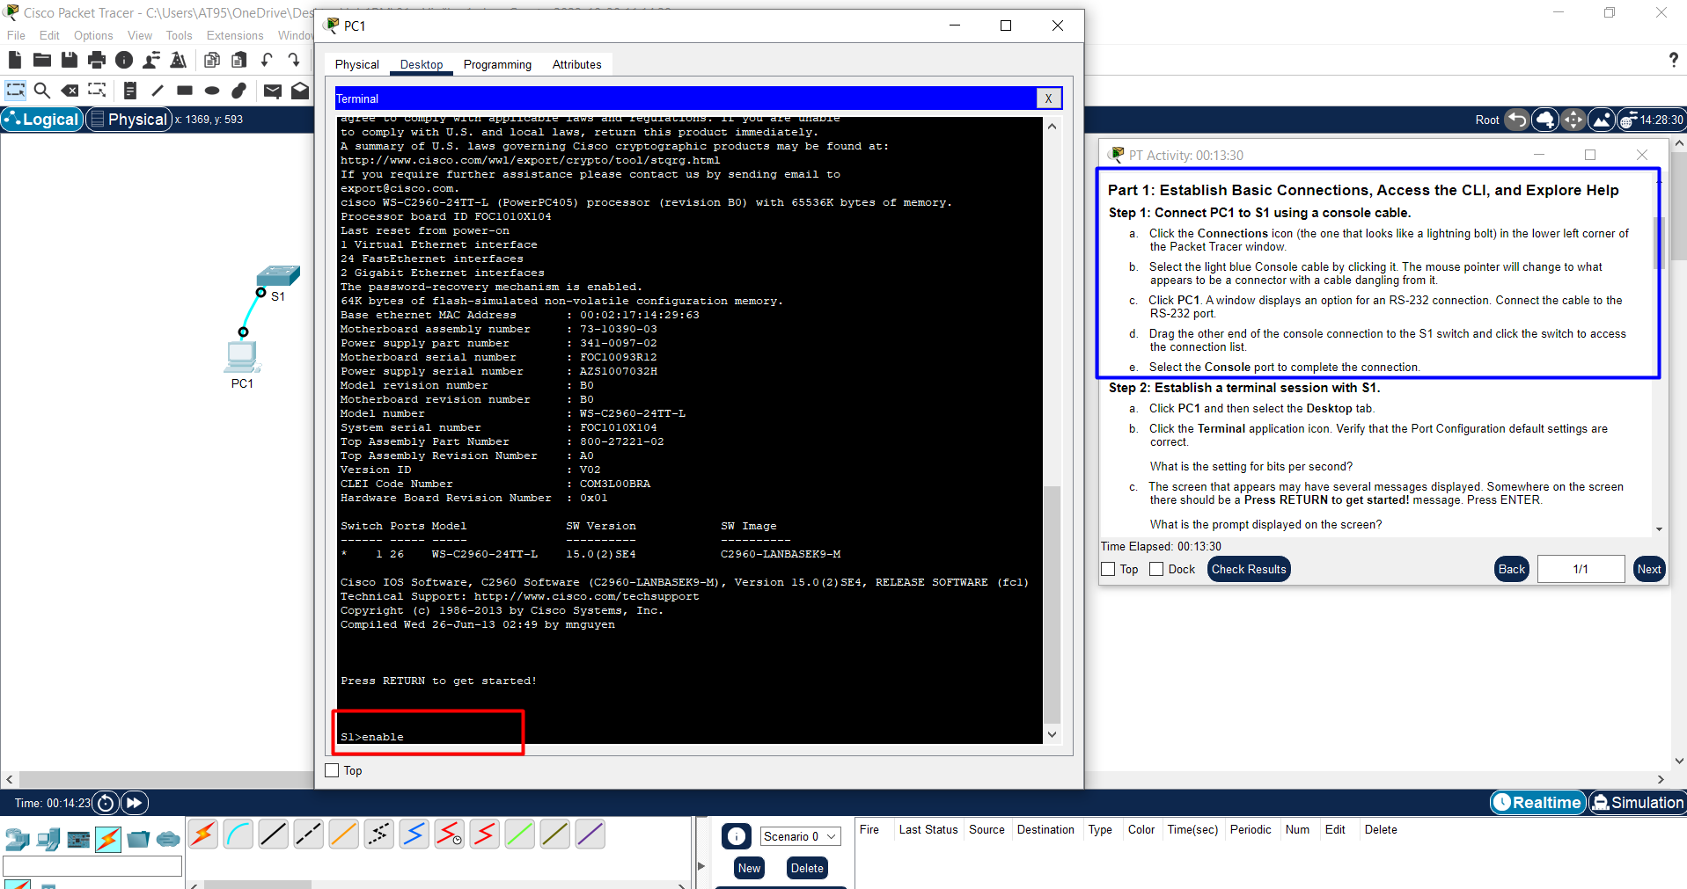
 |  |  |  |  |  | Sljedeći korak jeste promjena mode(režima, načina..) rada.
 |  |  |  |  |  | S1> nam nudi skoro nikakve mogućnosti i zato komandom
 |  |  |  |  |  | enable
 |  |  |  |  |  | prelazimo u privilegovani način rada..

 |  |  |  |  |  | Odnos između S1> i S1# se može posmatrati kao odnos
 |  |  |  |  |  | UserAccount i AdminAccount( sudo ) ..

 |  |  |  |  |  | Zapamti komandu enable i znaj čemu ona služi!!!

 |  |  |  |  |  | Rezultat prelaska:
 |  |  |  |  |  |  |  | Sada više nismo S1> već sada smo S1# što je jako bitno!!!

Slijedi ništa specijalno, komanda show ? Pa space-button on our keyboard za dalje prelistavanje..space je okidač za show more..
Bezveze, redi radi, neki popis komandi čisto da se izlista..
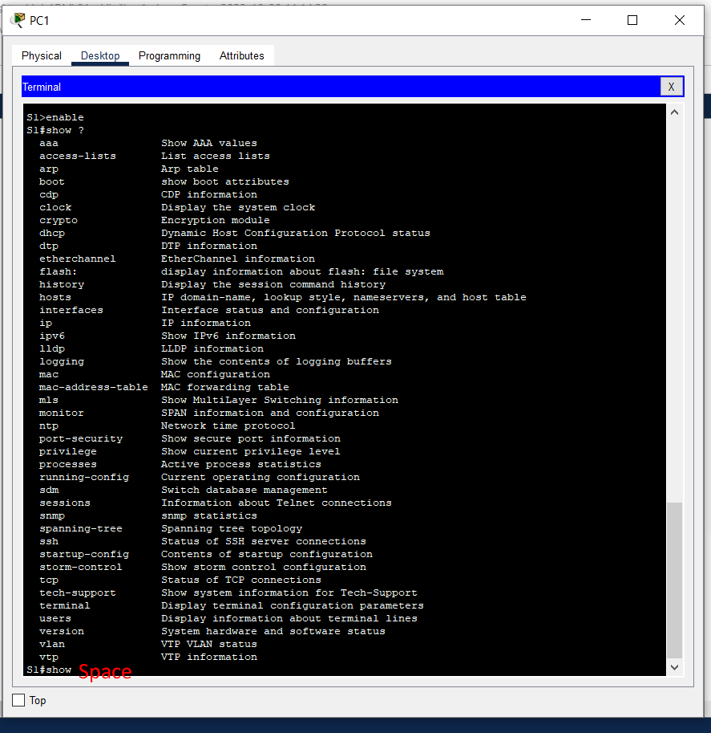

 |  |  |  |  | Demonstracija
 |  |  |  |  | Ukucamo wr? reda radi čisto da nam OS izbaci ponuđene komande koje počinju sa wr..
 |  |  |  |  |  |  | Isto kao i na Linux OS terminalu. Koristimo TAB dugme za dopunu punog naziva komande,
 |  |  |  |  |  |  | ? kao džoker i sve tome slično..

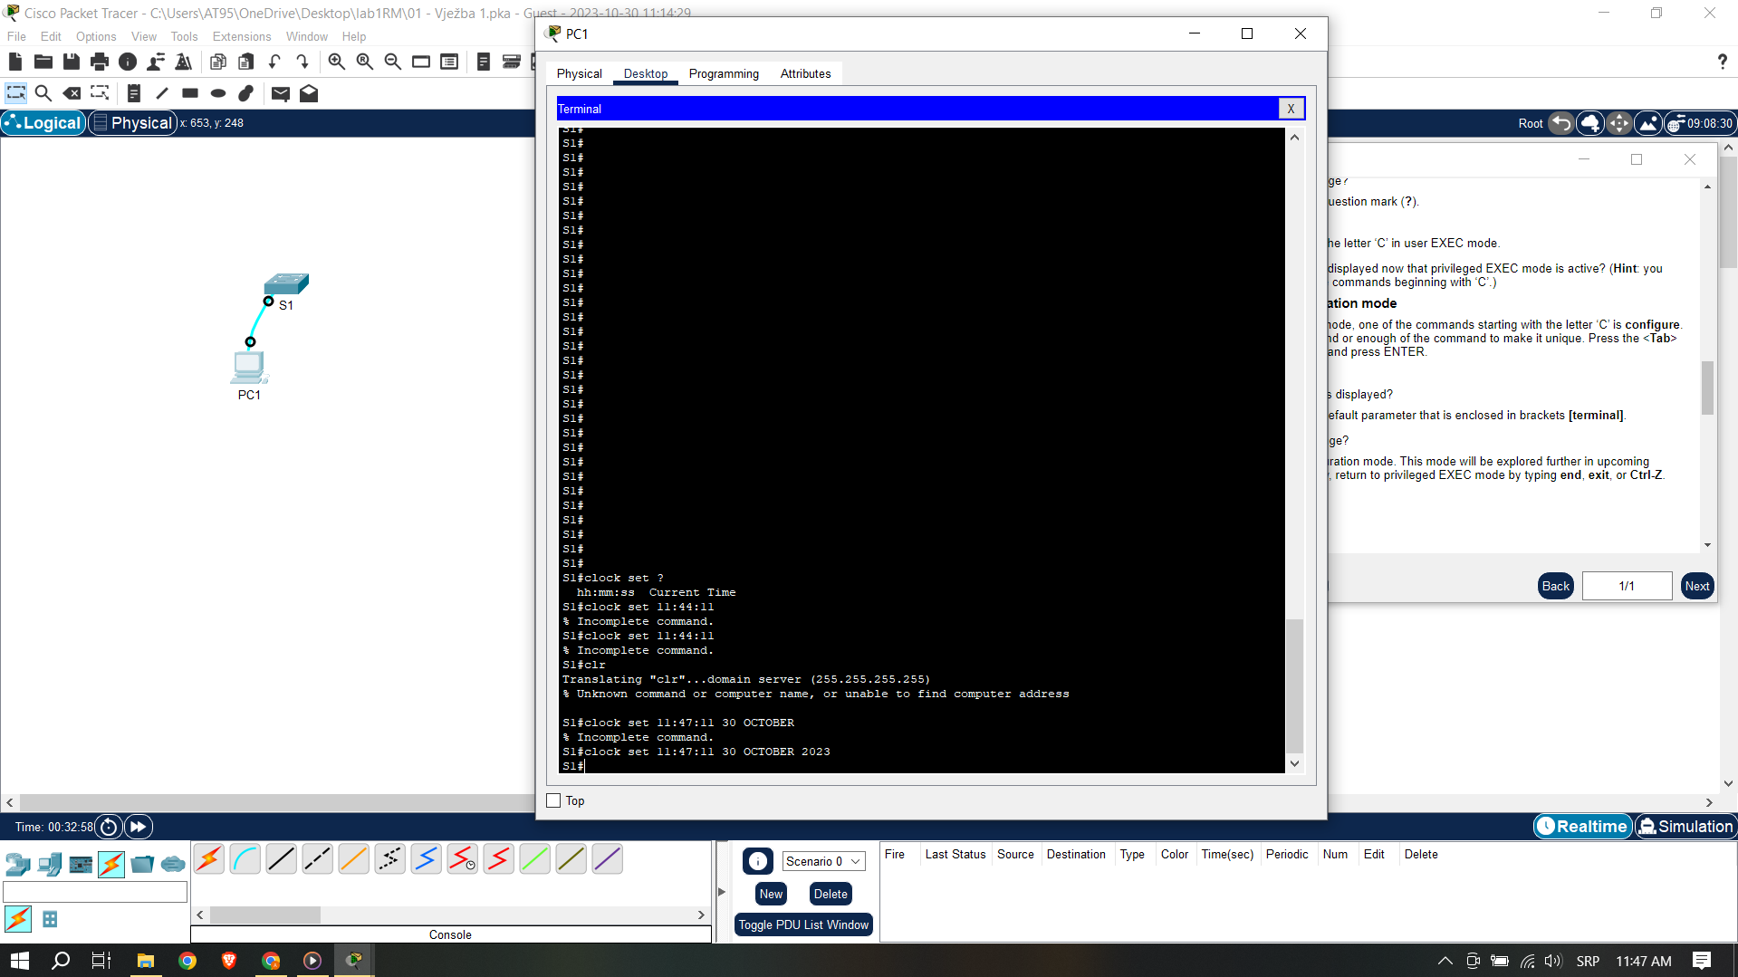
 |  |  |  |  |  | Pratimo spisak naših zaduženja, cilj nam je da (ne znam sada koju tačno tačku po redu..nešto pri kraju..)
 |  |  |  |  |  | ispunimo zadatak i podesimo sat tj. vrijeme i datum.
 |  |  |  |  |  | Pravilan niz komandi jeste sljedeći:
 |  |  |  |  |  | clock set hh:mm:ss [select number from first to last in the current month] MONTH_NAME year
 |  |  |  |  |  | što je za mene, dok sam pisao ovo, bilo
 |  |  |  |  |  | clock set 12:20:00 30 OCTOBER 2023
 |  |  |  |  |  | Dakle, iz # korisničkog računa, komanda za set-ovanje vremena:
 |  |  |  |  |  | clock set hh:mm:ss [select number from first to last in the current month] MONTH_NAME year
 |  |  |  |  |  | Važno je još napomenuti razumijevanje komandi:
 |  |  |  |  |  | exit -vrati me jedan mode unazad!!!
 |  |  |  |  |  | end -vrati me na S1# mode!!!

 |  |  |  |  |  | Samo još da napomenem kako sam sat i vrijeme podešavao iz configure mode:
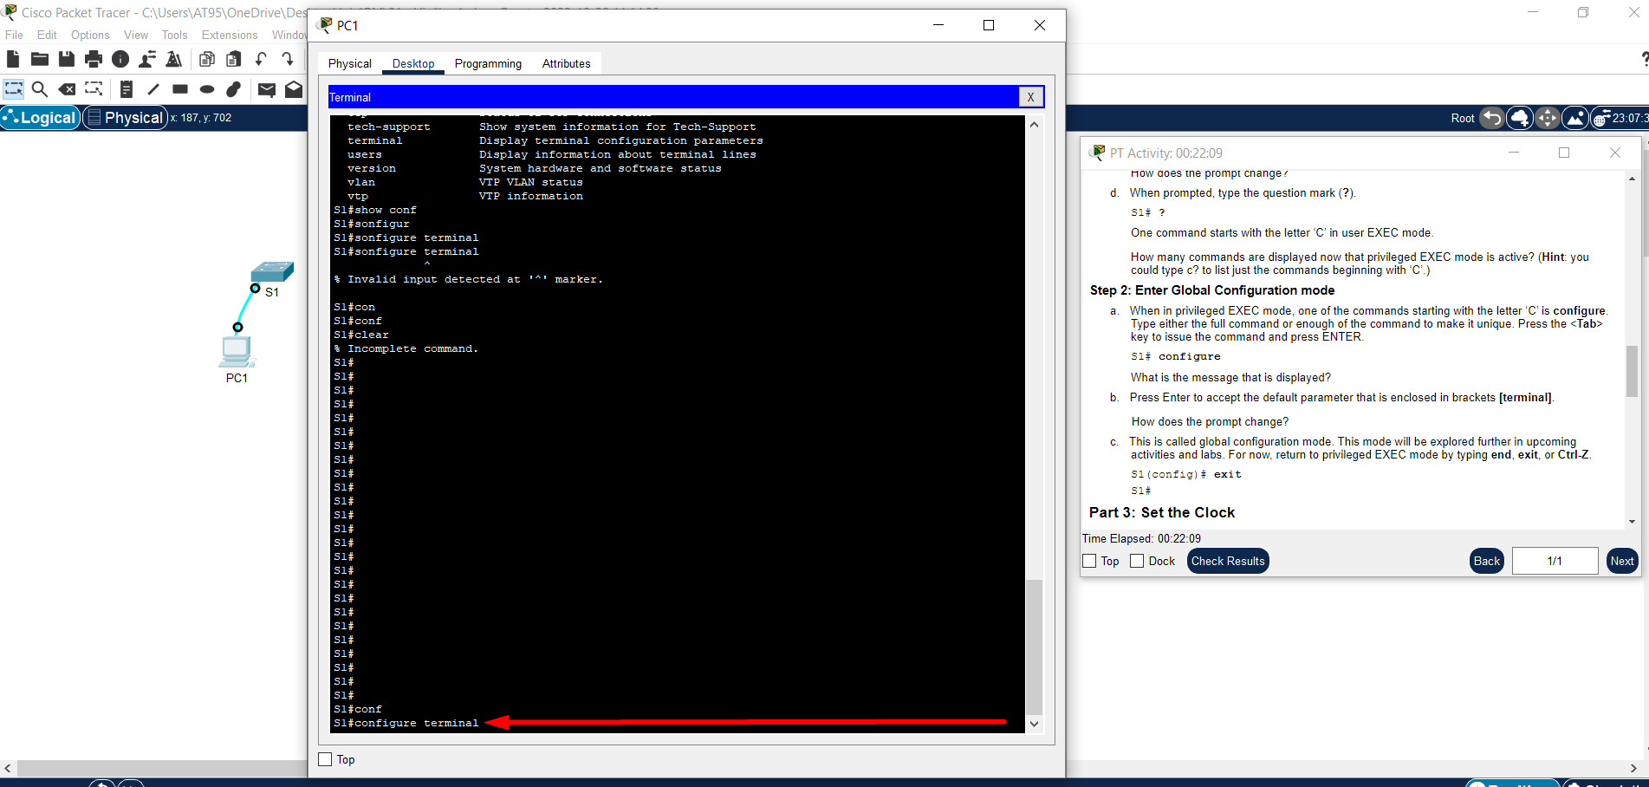

 |  |  |  |  | na koji sam dospio korištenjem komande cond(press tab) term(press tab) ..

Rezime:
-pristup cmd-u,
-promjena moda rada, privilegije različitih modova, | endable | config(tab) t(tab) |  | interface vlan 1 | exit/end
-podešavanje vremenskog displeja i
-komanda za korak nazad, naravno, što se modea tiče..

DAKLE, U PRAKSI, NA ISPITU, NA TESTU, AKO IMAMO JEDAN SWITCH I JEDAN RAČUNAR TE PREKO RAČUNARA TREBA DA PRISTUPIMO SWITCH-u
ONDA U TU SVRHU Console KABLOM RAČUNAR POVEZUJEMO NA SWITCH!!!
Ovaj scenario se može detektovati ako se direktno klikne na Switch jer u tom slučaju ono što slijedi jeste poruka o zabrani takvog pristupa!!
Rezime:
Ako trebam/moram povezati računar na Switch, onda ću to obaviti tako što ću Console kablom povezati RS232/Console port računara/Switch-a!!!

Zapamti komandu enable i znaj čemu ona služi!!!
config t
Dakle, iz # korisničkog računa, komanda za set-ovanje vremena:
clock set hh:mm:ss [select number from first to last in the current month] MONTH_NAME year
Važno je još napomenuti razumijevanje komandi:
exit -vrati me jedan mode unazad!!!
end -vrati me na S1# mode!!!

